Sheet1
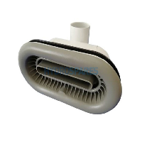
BAĞLAYICI TARİFE BİLGİSİ DETAY BİLGİSİ
 | BTB Numarasi: | TR350000230037
 | Gtip No: | 842489700000
 | Ge?erlilik Bsg.Tarihi: | 02/06/2023
 | Siniflandirmanin Gerek?esi:
 | Türk Gümrük Tarife Cetveli İzahnamesi’nin 8424 tarife pozisyonu açıklama notları ve 15 Seri No.'lu Gümrük Genel Tebliği (Tarife Sınıflandırma Kararı), Tarife Yorumuna İlişkin Genel Kurallar
 | Esyanin Tanimi:
 | Waterway marka River Jet isimli su püskürtme cihazı. Özellikle havuzlarda pompadan gelen suyu havuza püskürtmek suretiyle yarattığı karşı akıntı ile havuzun kenarına dokunmadan yüzülmesini sağlamak amacıyla havuzların duvarına monte edilen cihaz. Valf ya da açma kapama mekanizması yoktur

